Sheet1
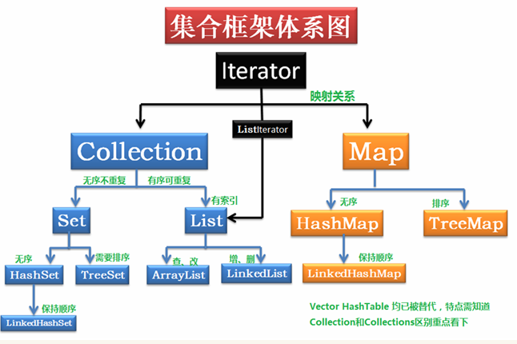
集合类 | list |  |  | Set |  | Map |  |  | 数组
具体实现类 | ArrayList | LinkedList | Vector | HashSet | TreeSet | HashMap | TreeMap | HashTable | [ ]
定义 | 动态数组 | 链表 | 矢量 |  | 红黑树 | 哈希表（数组+链表+红黑树） | 红黑树 |  | 数组是在内存中存储相同数据类型的连续的空间
数据类型 | 引用类型 |  |  |  |  |  |  |  | 基本类型/引用类型
数据类型的种类 | 不指定的话可以多种 |  |  |  |  |  |  |  | 有且只有一种
长度 | 不固定 | 不固定 | 不固定 | 不固定 | 不固定 | 不固定 | 不固定 | 不固定 | 固定
元素是否重复 | 可重复 | 可重复 | 可重复 | 不可重复 | 不可重复 | 键不允许，值允许 |  |  | 可重复
是否有序 | 有序 | 有序 | 有序 | 无序 | 需要排序 | 无序 | 自动排序 | 取出时有散列顺序，无排序 | 有序
线程安全 | 不安全 | 不安全 | 安全 | 不安全 | 不安全 | 非安全 | 非安全 | 安全 | /
元素可否为null | 允许 | 允许 | 允许 | 允许 | 不允许 | 键值都允许 | 键允许，值不允许 | 键值都不允许 | 允许
操作效率 | 查询快，增删慢 | 增删快，查询慢 | 查询快，增删慢 | 存取速度快 | 性能较HashSet稍差 | 可实现快速查找，应该是Map中最快的 | 较HashMap稍慢 | 较HashMap低
底层实现 | 数组 | 双向链表 | 数组 | 哈希表实现 | 二叉树实现 | 通过哈希表内部映射关系 | 二叉树 | HashTable是基于陈旧的Dictionary类的。
常见接口与方法 | 详情见图片/遍历列表时remove注意索引实时变化
遍历的方法 | 1.for循环 2.增强for循环 3.do···while 4.while 5.迭代器 6.多维数组取数据可考虑多层for循环
备注 | 查询快 | 增删快 | 因线程安全的效率较低，Vector被淘汰，被ArrayList取代 | 可自然排序或实现Comparable接口定制排序 |  |  |  | 被淘汰，可使用HashMap

